关系图
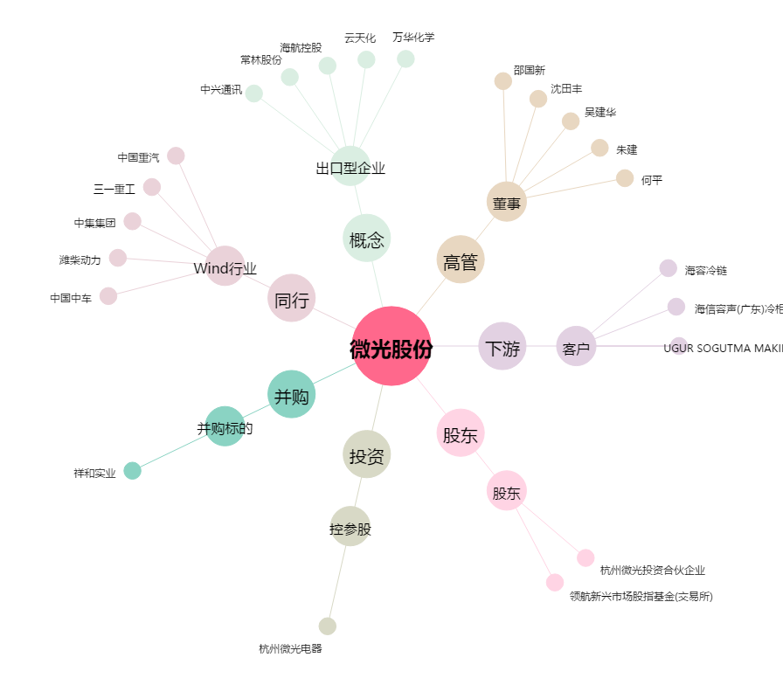
微光股份[002801.SZ] - 关系概览图

